시트2
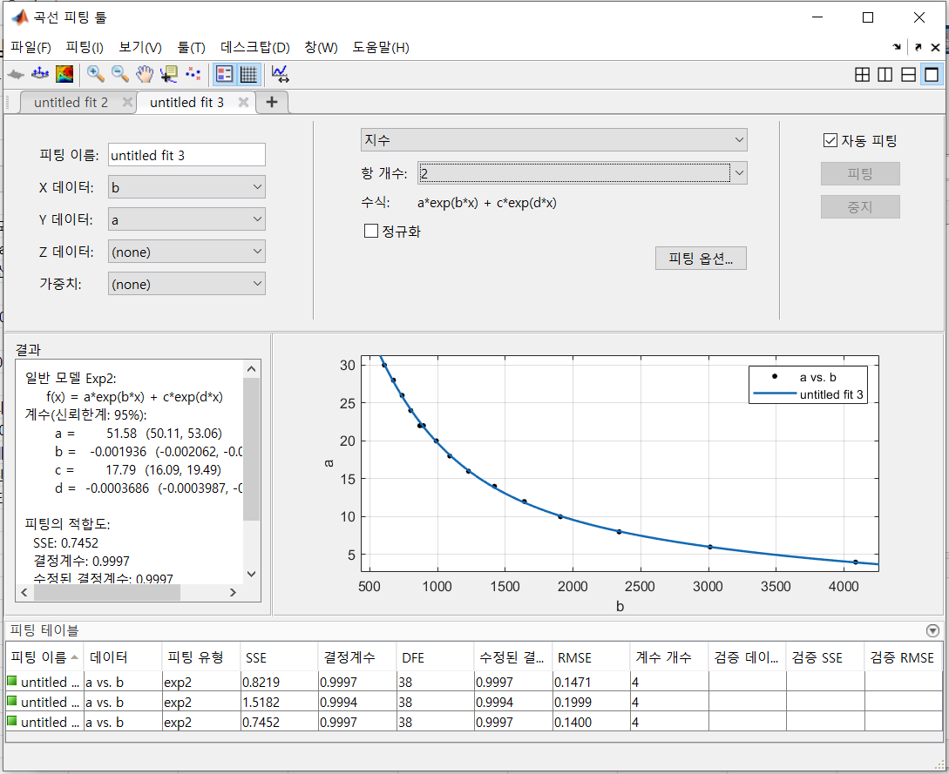
d1=51.83*exp( -0.001981*x)+17.8*exp( -0.0004166*x)

d2 = 52.04*exp( -0.001964*x)+ 18.16*exp( -0.0003931*x)

d3 = 51.58 *exp( -0.001936*x)+ 17.79*exp( -0.0003686*x)

d4 = 57.7*exp( -0.002206 *x)+ 19.1*exp( -0.0004304*x)

d5 = 490.1 *exp( -0.004111*x)+ 24.61*exp( -0.0004845*x)

d6 = 638.6 *exp( -0.004488 *x)+ 26.45 *exp( -0.000508*x)

1 | 2 | 3
일반 모델 Exp2: | 일반 모델 Exp2: | 일반 모델 Exp2:
f(x) = a*exp(b*x) + c*exp(d*x) | f(x) = a*exp(b*x) + c*exp(d*x) | f(x) = a*exp(b*x) + c*exp(d*x)
계수(신뢰한계: 95%): | 계수(신뢰한계: 95%): | 계수(신뢰한계: 95%):
a = 51.83 (50.32, 53.33) | a = 52.04 (49.88, 54.21) | a = 51.58 (50.11, 53.06)
b = -0.001981 (-0.002134, -0.001827) | b = -0.001964 (-0.00216, -0.001767) | b = -0.001936 (-0.002062, -0.00181)
c = 17.8 (15.47, 20.12) | c = 18.16 (15.41, 20.92) | c = 17.79 (16.09, 19.49)
d = -0.0004166 (-0.00046, -0.0003733) | d = -0.0003931 (-0.0004419, -0.0003442) | d = -0.0003686 (-0.0003987, -0.0003384)

피팅의 적합도: | 피팅의 적합도: | 피팅의 적합도:
SSE: 0.8219 | SSE: 1.518 | SSE: 0.7452
결정계수: 0.9997 | 결정계수: 0.9994 | 결정계수: 0.9997
수정된 결정계수: 0.9997 | 수정된 결정계수: 0.9994 | 수정된 결정계수: 0.9997
RMSE: 0.1471 | RMSE: 0.1999 | RMSE: 0.14

4 | 5 | 6
일반 모델 Exp2: | 일반 모델 Exp2: | 일반 모델 Exp2:
f(x) = a*exp(b*x) + c*exp(d*x) | f(x) = a*exp(b*x) + c*exp(d*x) | f(x) = a*exp(b*x) + c*exp(d*x)
계수(신뢰한계: 95%): | 계수(신뢰한계: 95%): | 계수(신뢰한계: 95%):
a = 57.7 (55.13, 60.27) | a = 490.1 (370.4, 609.8) | a = 638.6 (292.3, 984.9)
b = -0.002206 (-0.002395, -0.002017) | b = -0.004111 (-0.004438, -0.003784) | b = -0.004488 (-0.005192, -0.003784)
c = 19.1 (16.8, 21.41) | c = 24.61 (22.79, 26.44) | c = 26.45 (23.16, 29.75)
d = -0.0004304 (-0.0004726, -0.0003882) | d = -0.0004845 (-0.0005163, -0.0004527) | d = -0.000508 (-0.0005637, -0.0004524)

피팅의 적합도: | 피팅의 적합도: | 피팅의 적합도:
SSE: 1.147 | SSE: 2.086 | SSE: 7.398
결정계수: 0.9996 | 결정계수: 0.9992 | 결정계수: 0.9973
수정된 결정계수: 0.9995 | 수정된 결정계수: 0.9992 | 수정된 결정계수: 0.9971
RMSE: 0.1738 | RMSE: 0.2343 | RMSE: 0.4412

